Database Design
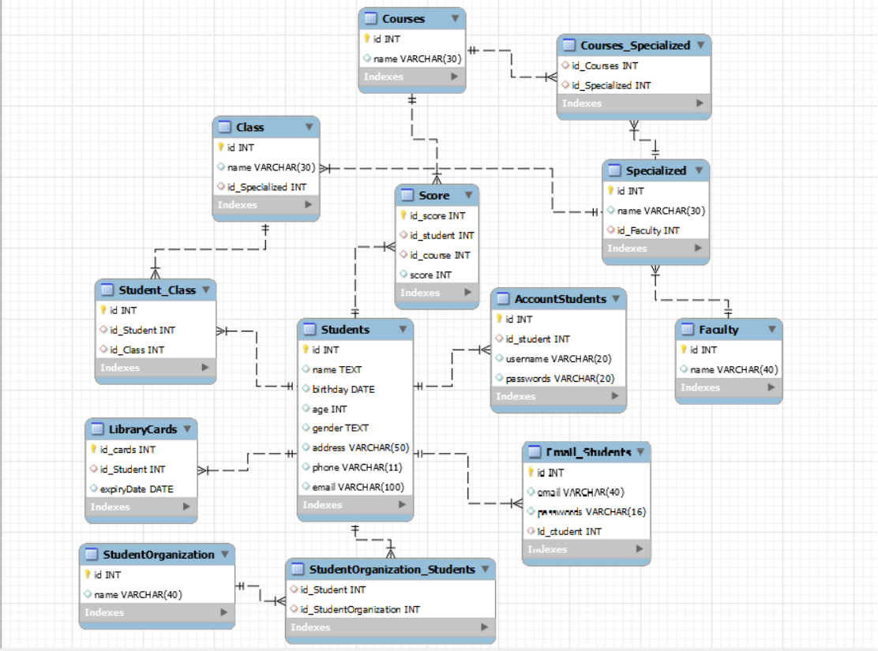
System Name | Document | Sheet Name | Create date | Creater | Update
Quản Lý Sinh Viên | Database Design | Database Design | 2023-11-14 | Trương Văn Tuyên | 2023-11-14

Class Diagram :

